HTML 명령어 종류 정리
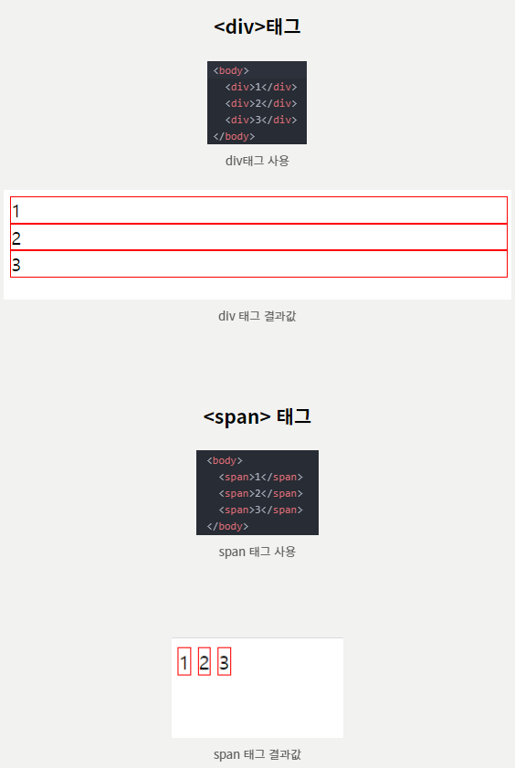
HTML _ 명령어 종류 정리 |  |  |  |  |  | 어제 오늘 내일 - 어제 오늘 내일 (tistory.com)
 |  |  |  |  |  | 👨‍💻 Dev Scroll (tistory.com)
<태그/요소 속성="속성값"> |  |  |  |  |  | https://velog.io/@rain98/VSCode-Emmet-%EC%82%AC%EC%9A%A9%EB%B2%95

1. 블록 레벨 요소
: body 안에서 자신만의 공간을 가질 수 있는 요소.
자동 줄 바꿈, width와 height를 가짐
ex. table, form, ul, ol, hr, h1~h6, p 등
2. 인라인 레벨 요소
: 문장(행) 내의 요소
width와 height를 가지지 않음
ex. a, span, input, img, script, textarea 등
No. | <태그/요소 | 속성= | "속성값"> | 정의 | 비고
1 | !DOCTYPE html |  |  | 문서의 유형을 html로 지정. 웹 브라우저가 페이지를 어떻게 해석해야 하는 지 알려줌
2 | html |  |  | 웹페이지의 시작과 끝.
3 | meta |  |  | 문자 인코딩 및 문서 키워드, 요약 정보 1. 문서의 문자 셋트 (다국어 지원) 2. 문서의 키워드, 부가 설명 정보 지정 (검색 엔진에서 이 내용을 참조하여 홈페이지 분류) 3. 지연 시간 이후에 이동할 주소 지정 - 종료 태그 없이 단독 사용 가능
4 |  | charset | utf-8 | 웹페이지의 문자 인코딩 방식을 utf-8로 지정하라
5
6
7
8 | head |  |  | 웹 페이지의 정보, 문서에서 사용할 외부 파일들을 링크할 때 사용.
9 | body |  |  | 브라우저에서 실제로 표시되는 내용들이 담기는 태그
10 | title |  |  | 문서의 제목을 넣는 태그
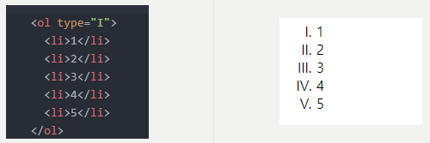
11 | div |  |  | 의미는 없음. 컨텐츠를 하나로 묶을 때 사용. 블록 라인 엘리먼트 (줄바꿈이 됨)
12 | span |  |  | 의미는 없음. div와 같은 용도로 사용. 인라인 엘리먼트 (안에 담긴 요소까지만 공간을 차지, 줄바꿈 안됨)
13 | a |  |  | 엥커 태그, 웹 페이지나 외부 사이트 등으로 연결, 링크 형식으로 사용
14 |  | href | 연결할 웹 페이지의 이름이나 주소 지정
15 |  | target |  | 새 칭 or 새 탭에서 링크를 열 때 사용
16 |  |  | _blank | 새로운 탭 or 창
17 |  |  | _self | 현재 탭 or 창
18 |  |  | _parent | 현재 화면을 불러낸 부모 탭 or 창, 없으면 현재 탭 or 창
19 |  |  | _top | 최상위 탭 or 창, 없으면 현재 탭 or 창
20 |  | title |  | 링크의 툴팁을 표시 (커서를 올렸을 때 나오는 설명)
21 |  | id |  | 같은 페이지 안에서 이동할 때 사용
22 | script |  |  | 자바 스크립트 코드를 넣는다. Src값으로 다른 자바 스크립트 파일을 불러 사용할 수 있음
23 | link |  |  | 외부 파일 연결할 때 사용
24 |  | rel |  | 현재 문서와 외부 리소스 사이의 연관 관계를 명시
25 |  | href |  | 링크될 외부 리소스의 URL을 명시
26 | img |  |  | 이미지 삽입 시 사용 (태그 하나당 1개의 이미지 삽입 가능)
27 |  | src | 이미지 경로/주소 | 가져올 사진 소스의 URL을 명시
28 |  | alt | 이미지 설명 | 이미지를 가져오는 데 실패할 경우 보여줄 대체 텍스트 명시
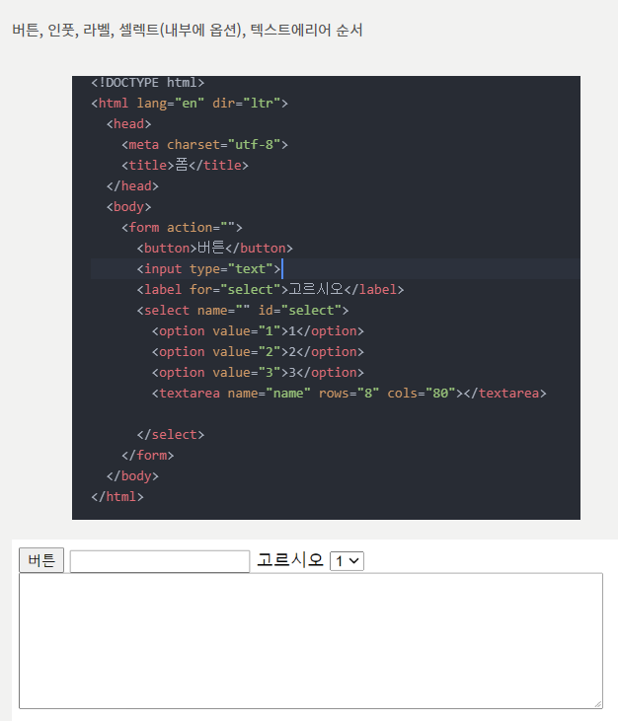
29 |  | width |  | 너비
30 |  | height |  | 높이
31 |  | title |  | 툴팁 (커서 올렸을 때 설명 나오는 것)
32 |  | usemap |  | 이미지 맵 (하나의 이미지에 여러 개의 링크를 만든느 것)
33 | p |  |  | 단락을 만들 때 사용. 블록 라인 엘리먼트
34 | ol |  |  | ordered list. 순서가 정해져 있는 리스트. 타입값을 가질 수 있음
35 |  | type | 1 | 숫자 순서
36 |  | type | a | 영어 소문자 순서
37 |  | type | A | 영어 대문자 순서
38 |  | type | I (소문자 아이) | 로마숫자 소문자 순서
39 |  | type | I (대문자 아이) | 로마숫자 대문자 순서
40 |  | start |  | 중간부터 시작해야 할 때 이 속성 사용
41 |  | reversed |  | 역순으로 할 때 사용
42 | ul |  |  | 순서가 정해지지 않은 list
43 | li |  |  | ul과 ol 안에서 각 항목을 나열할 때 사용
44 | br |  |  | 줄 바꿈 (닫는 태그 없음)
45 | h숫자 |  |  | 제목을 나타냄. h1~h6 숫자가 클수록 글자의 크기가 작아짐
46 | table |  |  | 테이블을 생성. 테이블 관련 태그를 감싸는 태그
47 |  | border |  | 테이블 셀의 선 처리
48 |  | bordercolor |  | 테이블 테두리의 색상 설정
49 |  | bgcolor |  | 배경색 설정
50 |  | width |  | 테이블의 가로폭을 설정
51 |  | height |  | 테이블의 세로폭 설정
52 |  | cellpadding |  | 셀과 컨텐츠 (셀 내의 이미지, 텍스트 등)의 간격 조절 (셀의 안쪽)
53 |  | cellspacing |  | 셀과 셀 사이의 간격 조절 (셀의 바깥쪽)
54 |  | align |  | 테이블 정렬(테이블 내 컨텐츠의 정렬이 아닌, 테이블 자체 정렬)
55 | (테이블 안에 포함되는 태그들)
56 | tr |  |  | 테이블의 행을 의미, th, td등을 내부에 가짐
57 | th |  |  | 테이블의 제목을 의미. 글자 기본값은 굵게 처리. 셀 내 가운데 정렬
58 | td |  |  | 테이블에서 데이터를 넣는 태그, 즉 셀을 의미
59 | form |  |  | 폼을 생성함. 다양한 입력 양식을 감싸는 태그
60 |  | method |  | 전송 방식을 설정 1) get : 256~4096 byte 까지만 전송. 디폴트값임 2) post: 입력 내용의 길이에 제한을 두지 않음
61 |  | name |  | 폼을 식별하기 위한 이름. 서버로 보낼 때 보내질 데이터 값
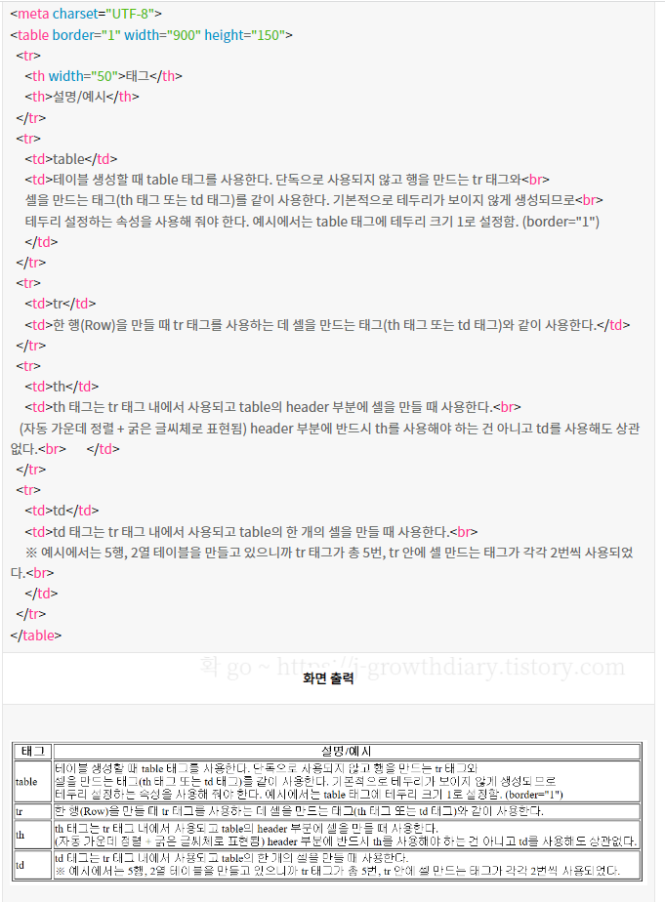
62 |  | action |  | form이 전송될 서버 주소 또는 링크
63 |  | target |  | 폼 데이터를 서버에 제출 후, 응답이 열릴 위치 명시
64 | (폼 안에 포함되는 양식들)
65 | button |  |  | 버튼을 생성함
66 | input |  |  | 사용자가 입력 가능한 필드를 생성
67 |  | readonly |  | 읽기 전용 필드로 만들기
68 |  | placeholder |  | 힌트 표시 (필드에 값 입력시 내용 사라짐)
69 |  | autofocus |  | 페이지를 불러오자 마자 특정 부분에 마우스 커서가 표시되도록 하는 것
70 |  | autocomplete |  | 자동완성 설정
71 |  | max / min |  | input의 최대값과 최소값 지정
72 |  | maxLength |  | 텍스트 필드에 최대로 입력할 수 있는 문자의 개수 지정
73 |  | step |  | 숫자의 간격 설정 input이 date, datetime, datetime-local, month, week, time, number, range 일 경우만 사용 가능
74 |  | reaquired |  | 필수 입력 필드 지정 (빈칸이면 안 넘어감)
75 |  | type |  | type에 따라 어떤 형식으로 정보를 받을지 결정됨
76 |  |  | hidden | 서버로 보내는 값들을 보내는 필드 (사용자에게는 보이지 X)
77 |  |  | text | 한 줄짜리 텍스트를 입력할 수 있는 텍스트 상자
78 |  |  | search | 검색상자
79 |  |  | tel | 전화번호 입력 필드
80 |  |  | url | URL 주소를 입력하는 필드
81 |  |  | email | 메일 주소 입력 필드
82 |  |  | password | 비밀번호 입력 필드
83 |  |  | number | 숫자를 조절할 수 있는 화살표
84 |  |  | range | 숫자를 조절할 수 있는 슬라이드 막대
85 |  |  | color | 색상표
86 |  |  | checkbox | 체크박스 (2개 이상 선택 가능)
87 |  |  | radio | 라디오 버튼 (1개만 선택 가능)
88 |  |  | datetime | 국제 표준시 (UTC)로 설정된 날짜와 시간 (연, 월, 일, 시, 분, 초, 분할 초)
89 |  |  | datetime-local | 사용자가 있는 지역을 기준으로 한 날짜와 시간 (연, 월, 일, 시, 분, 초, 분할 초)
90 |  |  | date | 사용자 지역을 기준으로 한 날짜 (연, 월, 일)
91 |  |  | month | 사용자 지역을 기준으로 한 날짜 (연, 월)
92 |  |  | week | 사용자 지역을 기준으로 한 날짜 (연, 주)
93 |  |  | time | 사용자 지역을 기준으로 한 시간 (시, 분, 초, 분할 초)
94 |  |  | button | 버튼
95 |  |  | file | 파일을 첨부할 수 있는 버튼
96 |  |  | submit | 서버전송 버튼
97 |  |  | image | submit 버튼 대신 사용할 이미지
98 |  |  | reset | 리셋 버튼
99 | label |  |  | 사용자 인터페이스의 라벨을 정의. 다른 요소와 결합 가능 결합: label의 for 속성값과 다른 요소의 id 속성 값이 같아야 함
100 | option |  |  | select나 datalist태그 내부에 위치. 드롭다운 리스트의 값으로 사용
101 | select |  |  | 드롭다운 리스트를 정의. option 태그와 연결
102 | textarea |  |  | 사용자가 입력 가능한 텍스트 영역 정의
103 | fieldset |  |  | form 요소들을 보기 쉽게 그룹으로 묶을 수 있음
104 | legend |  |  | fieldset으로 나누어진 구역에 제목 붙을 때 사용
105
106
107 | iframe |  |  | 외부 페이지 삽입. 현재 문서에 다른 문서를 포함시킬 때 사용 이미지, 동영상, 지도, 사이트 등을 삽입할 때 사용 img태그나 video 태그로 삽입하는 것과 달리 원문을 수정하며 동기화 됨
108 |  | src | 삽입할 페이지 주소 | 프레임에 표시할 페이지의 주소를 지정
109 |  | width | 픽셀값 | 너비
110 |  | height | 픽셀값 | 높이
111 |  | name |  | 프레임의 이름
112 |  | seamless |  | 테두리 없애기. 속성값 없이 seamless라고 쓰면 됨
113 | strong |  |  | 진하게 강조 표시
114 | em |  |  | 기울임꼴로 강조 표시
115 | b |  |  | 볼드체로 표시
116 | i |  |  | 기울임꼴로 표시
117 | style |  |  | 스타일 정보를 정의할 때 사용. head에 정의
118 | nav |  |  | 문서 연결 링크. 주 메뉴 영역
119 | footer |  |  | 제작 정보와 저작권 정보
120 | address |  |  | 사이트 제작자 정보, 연락처 정보 실제 우편 주소를 넣는 태그는 아니지만 웹사이트와 관련된 주소를 넣을 때 사용
121 | header |  |  | 제목 지정 <head> : <title>이나 <meta> 등 웹 페이지 정보가 들어감. 1번밖에 못씀 <header> : 문서에서 여러 번 사용 가능
122 | !--주석 내용-- |  |  | 주석, 코드에 대한 설명 작성 가능. 페이지에는 나타나지 않음
123 | main |  |  | 메인 콘텐츠, 주제 영역을 의미하는 태그
124 | aside |  |  | 본문 이외의 내용. 블로그 양 옆의 광고나 링크 같은 사이드 바를 표시할 때 사용. 메인과 분리시킬 수 있는 콘텐츠 영역
125 | section |  |  | 맥락에 따라 주제별로 컨텐츠를 묶을 때 사용
126 | article |  |  | 독립된 내용의 실제 컨텐츠 내용들을 넣을 때 사용
127 | font | size | 1~7 | 페이지 내 글자에 적용. 1이 가장 작고, 7이 가장 큼 (h와 반대)
128 | hr |  |  | 가로 수평선으로 내용을 분리시킬때 사용
129 |  | size |  | 선의 두께 지정
130 |  | width |  | 선의 가로 수평 길이 지정
131 |  | align |  | 수평선의 정렬 방식 지정 - 정렬 종류 : center(중앙), left(왼쪽), right(오른쪽) - 기본 정렬 방식 : center(중앙)
132 |  | noshade |  | 음영 효과 제거 size를 늘릴 수록 음영효과가 보이는데 이 효과를 제거
133 |  | color |  | 수평선의 색상 지정
134 | pre |  |  | 스페이스, 공백을 인식하는 태그로 그냥 줄바꾸기를 해도 화면 그대로 웹 페이지에 출력함 | 지원중
135 | small |  |  | 기본 글자 크기보다 한 단계 더 작은 글자로 출력하는 태그 | HTML 표준에서 제외됨
136 | big |  |  | 기본 글자 크기보다 한 단계 더 큰 글자로 출력하는 태그 | HTML 표준에서 제외됨
137 | center |  |  | 본문의 중앙에 배치하는 태그 | HTML 표준에서 제외됨
138 | tt |  |  | 타자기 친 것처럼 보여주는 태그 | HTML 표준에서 제외됨
139 | u |  |  | 밑 줄 태그 | 지원 종료
140 | blink |  |  | 깜빡이는 태그였으나 지원종료 | 지원 종료
141 | cite |  |  | 인용이나 참조할 때 쓰이는 태그로 이탤릭체로 보임
142 | kbd |  |  | 키보드 입력을 한걸 code 코드처럼 고정폭 글꼴로 나타냄
143 | sub |  |  | 아래 첨자 태그로 글자 아래에 놓이는 작은 글자를 말함. 수학/화학식 사용
144 | sup |  |  | 위 첨자 태그로 글자 위에 놓이는 작은 글자이고 각주 등에 사용됨
145 | colspan |  |  | 열/가로 병합. 열(세로줄) 병합해서 가로 길이 늘릴 때 사용 ex. <td colspan="2"> : 2개의 열을 병합하겠다는 뜻 | th, td 속성으로 넣어줌
146 | rowspan |  |  | 행/세로 병합. 행(가로줄) 병합해서 세로 길이 늘릴 때 사용 | th, td 속성으로 넣어줌
147 | figure |  |  | 삽화나 다이어그램, 사진 등과 같은 콘텐츠를 담는 태그
148 | figcaption |  |  | 위의 피큐어에 대한 설명을 적는 태그
149 | dl |  |  | 설명을 같는 목록을 만들 때 사용
150 | dt |  |  | dl 목록의 dd에 대한 설명
151 | dd |  |  | dl 목록의 dt에 해당하는 목록
152
153
154
155
156
157
158
159
160
161
162
163
164
165
166
167
168
169
170
171
172
173
174
175
176
177
178
179
180
181
182
183
184
185
186
187
188
189
190
191
192
193
194
195
196
197
198
199
200

HTML table 관련(요소+속성)
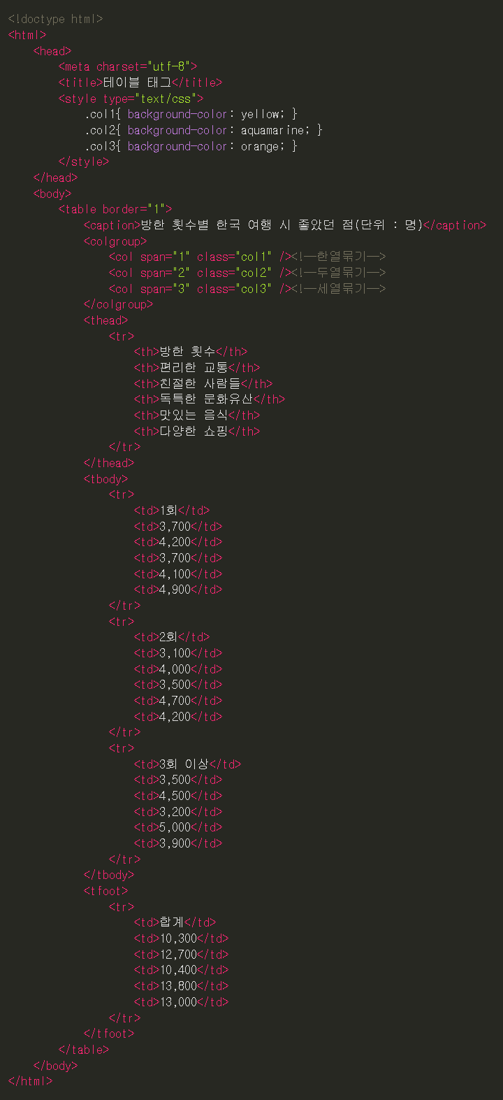
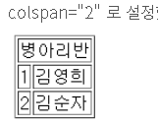
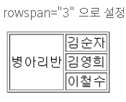
HTML _ table 관련 명령어 종류 정리

<태그/요소 속성="속성값">

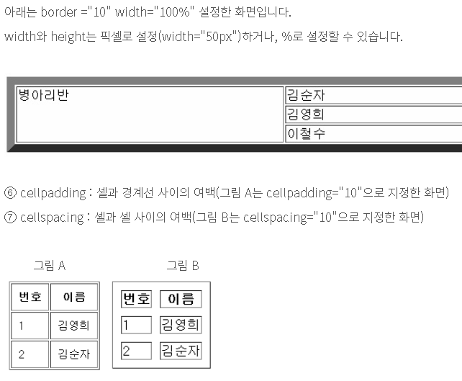
No. | <태그/요소 | 속성= | "속성값"> | 정의 | 비고
1 | table |  |  | 표를 만드는 태그. (작은 표 혹은 홈페이지 전체 구성(layout)) | HTML5에서 지원되지 않는 속성 : align, bgcolor, border, cellpadding frame, rules, summary, width -> 위의 속성들은 CSS로 지정
2 | th |  |  | table head의 약자로 표의 제목 작성 (기본값은 굵은 글씨체에 중앙 정렬)
3 | tr |  |  | table row의 약자로 가로줄(행)을 만드는 역할 (기본값은 보통 글씨체에 왼쪽 정렬)
4 | td |  |  | table data의 약자로 셀(열)을 만드는 역할 (기본값은 보통 글씨체에 왼쪽 정렬)
5 |  | colspan | 숫자 | column span의 약자로 셀(가로줄)을 합치는 개수를 지정 | ex. <td colspan="2">셀 내용</td>
6 |  | rowspan | 숫자 | row span이란 뜻으로 셀(세로줄)을 합치는 개수를 지정 | ex. <td rowspan="3"셀 내용</td>
7 |  | border | 숫자 | 테이블 경계선 굵기를 지정
8 |  | bgcolor | 색상 이름 or 색상 코드 | 배경색 지정 (green, #ff0000 등 색상 이름, 색상 코드 사용하여 지정)
9 |  | bordercolor | 색상 이름 or 색상 코드 | 경계선 색깔 지정 (green, #ff0000 등 색상 이름, 색상 코드 사용하여 지정) | ex. Width="50px" or 100%
10 |  | width | 픽셀 or % | 너비를 지정
11 |  | height | 픽셀 or % | 높이를 지정
12 |  | cellpadding | 숫자 | 셀과 경계선 사이의 여백
13 |  | cellspacing | 숫자 | 셀과 셀 사이의 여백
14 |  | align | right, left, center | 셀의 가로줄을 오른쪽(right), 왼쪽(left), 중앙(center) 등으로 정렬
15 |  | valign | top, middle, bottom | 셀의 세로줄의 위(top), 중앙(middle), 아래(bottom) 등으로 정렬
16
17 | thead |  |  | 테이블의 제목들을 묶는 그룹 태그 (table의 하위, tr의 상위에 위치)
18 | tbody |  |  | 테이블의 일반적 데이터들을 묶는 그룹 태그 (thead와 같은 위치에 존재)
19 | tfoot |  |  | 테이블의 마지막 아래 부분을 묶는 그룹 태그
20 | caption |  |  | table의 제목이나 설명을 작성하는 태그. 테이블 가로폭의 가운데 오는 것이 기본
21
22 | colgroup |  |  | 열을 그룹으로 묶을 수 있도록 해주는 태그
23 | col |  |  | colgroup의 자손으로 열단위를 나눌 수 있음 (span속성 사용하여 몇 열을 그룹으로 묶을지 설정) | ex. <col span="3"> 3열을 그룹으로 묶음
24
25
26
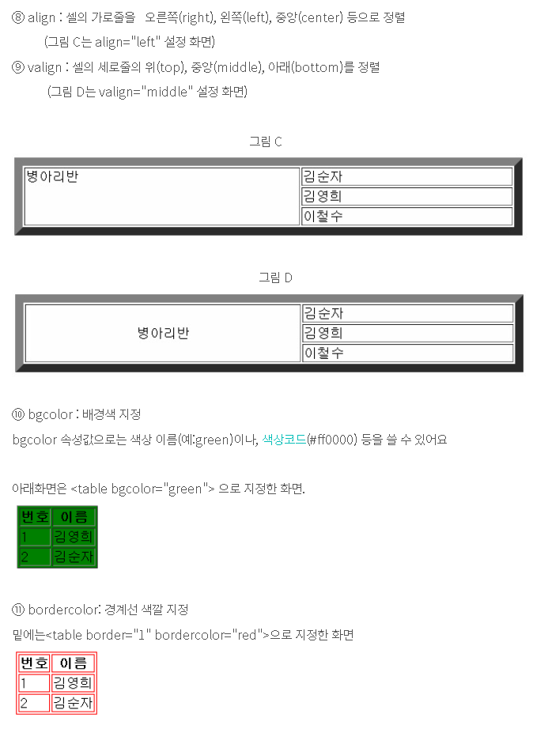
27
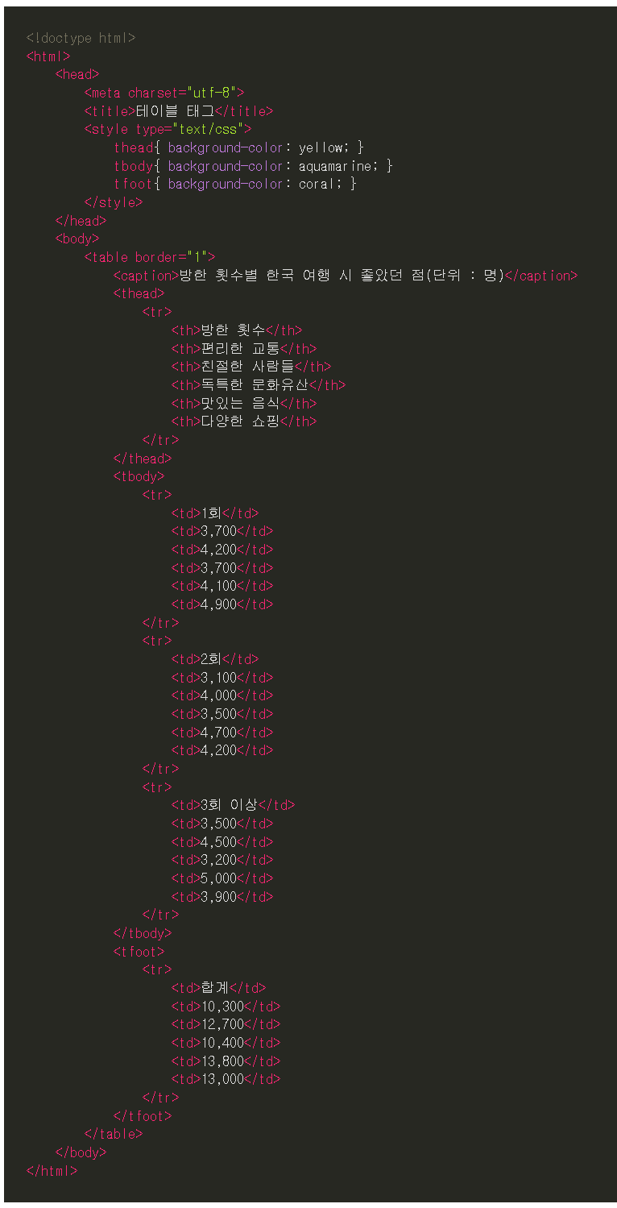
28
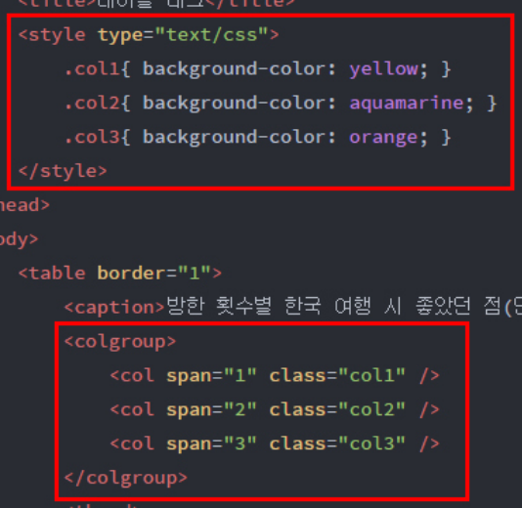
29
30
31
32
33
34
35
36
37
38
39
40
41
42
43
44
45
46
47
48
49
50

HTML form 관련(요소+속성)
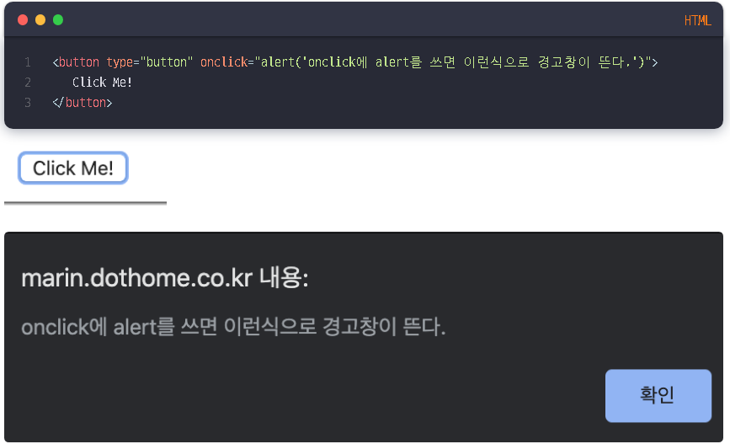
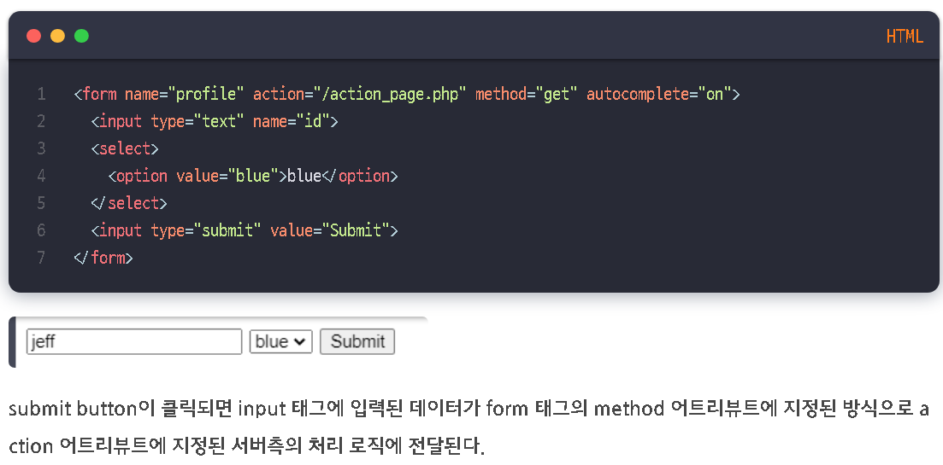
HTML _ form 관련 명령어 종류 정리 |  |  |  |  |  | 어제 오늘 내일 - 어제 오늘 내일 (tistory.com)
 |  |  |  |  |  | 👨‍💻 Dev Scroll (tistory.com)
<태그/요소 속성="속성값">

No. | <태그/요소 | 속성= | "속성값"> | 정의 | 비고
1 | form |  |  | 입력 양식 전체를 감싸는 태그. Form은 컨트롤 요소로 구성된다.
2 |  | method(필수) |  | 전송 방식 선택.
3 |  |  | get | 256~4097 byte까지만 전송 가능 데이터를 주소에 포함하여 전송 (속도가 빠르나 보안성이 떨어짐)
4 |  |  | post | 입력 내용의 길이에 제한 X 데이터를 감춰서 전송 (보안성이 좋으나 속도가 느림)
5 |  | name | 텍스트 | form의 이름. 서버로 제출된 폼 데이터를 참조하기 위해 사용
6 |  | action(필수) | URL | form을 전송할 서버 쪽의 script 파일을 지정 (전송되는 서버 url 또는 html 링크)
7 |  | target |  | action에서 지정한 script 파일을 현재 창이 아닌 다른 위치에 열도록 지정
8 |  |  | _blank
9 |  |  | _self
10 |  |  | _parent
11 |  |  | _top
<!DOCTYPE html>
<html>
<body>
<h3>button</h3>
<input type="button" value="Click me" onclick="alert('Hello world!')">
<hr>
<h3>checkbox</h3>
<input type="checkbox" name="fruit1" value="apple" checked> 사과<br>
<input type="checkbox" name="fruit2" value="grape"> 포도<br>
<input type="checkbox" name="fruit3" value="peach"> 복숭아<br>
<hr>
<h3>color</h3>
<input type="color" name="mycolor">
<hr>
<h3>date</h3>
<input type="date" name="birthday">
<hr>
<h3>datetime</h3>
<input type="datetime" name="birthdaytime">
<hr>
<h3>datetime-local</h3>
<input type="datetime-local" name="birthdaytime">
<hr>
<h3>email</h3>
<input type="email" name="useremail">
<hr>
<h3>file</h3>
<input type="file" name="myfile">
<hr>
<h3>hidden</h3>
<input type="hidden" name="country" value="Norway">
hidden filed는 사용자에 표시되지 않는다.
<hr>
<h3>image</h3>
<input type="image" src="img/img_submit.gif" alt="Submit" width="48" height="48">
<hr>
<h3>month</h3>
<input type="month" name="birthdaymonth">
<hr>
<h3>number</h3>
<input type="number" name="quantity" min="2" max="10" step="2" value="2">
<hr>
<h3>password</h3>
<input type="password" name="pwd">
<hr>
<h3>radio</h3>
<input type="radio" name="gender" value="male" checked> 남자<br>
<input type="radio" name="gender" value="female"> 여자<br>
<hr>
<h3>range</h3>
<input type="range" name="points" min="0" max="10" step="1" value="5">
<hr>
<h3>reset</h3>
<input type="reset">
<hr>
<h3>search</h3>
<input type="search" name="googlesearch">
<hr>
<h3>submit</h3>
<input type="submit" value="Submit">
<hr>
<h3>tel</h3>
<input type="tel" name="mytel">
<hr>
<h3>text</h3>
<input type="text" name="myname">
<hr>
<h3>time</h3>
<input type="time" name="mytime">
<hr>
<h3>url</h3>
<input type="url" name="myurl">
<hr>
<h3>week</h3>
<input type="week" name="week_year">
</body>
</html>
12 |  | autocomplete |  | 자동 완성.
13 |  |  | on | 브라우저는 사용자가 이전에 입력했던 값들을 기반으로 사용자가 입력한 값과 비슷한 값들을 드롭다운 옵션으로 보여줌
14 |  |  | off
15 |  | enctype |  | 폼 데이터가 서버로 제출될 때 해당 데이터가 인코딩되는 방법을 명시
16 |  |  | application/x-www-form-urlencoded | 기본값으로 모든 문자들은 서버로 보내기 전에 인코딩됨을 명시함
17 |  |  | multipart/form-data | 모든 문자를 인코딩하지 않음을 명시함. 이 방식은 <form> 요소가 파일이나 이미지를 서버로 전송할 때 주로 사용함.
18 |  |  | text/plain | 공백 문자(space)는 "+" 기호로 변환하지만, 나머지 문자는 모두 인코딩되지 않음을 명시함
19 |  | novalidate | novalidate | 폼 데이터를 서버로 제출할 때 해당 데이터의 유효성을 검사하지 않음을 명시
20
21 | input | name id size(X) value checked |  | form의 요소 중 하나. 사용자가 정보를 입력하는 부분을 만들 때 사용. type에 따라 어떤 형식으로 정보를 받을지 결정됨. id 값을 통해 서로 구분 가능 | type 속성 : 종류 name : 데이터 이름 value : 기본 값 지정
22 |  | readonly |  | 읽기 전용 필드로 만들기
23 |  | placeholder |  | 힌트 표시 (필드 클릭시 내용 사라짐)
24 |  | autofocus |  | 페이지를 불러오자마자 특정 부분에 마우스 커서가 표시되도록 하는 것
25 |  | autocomplete |  | 자동 완성 설정
26 |  | max/min |  | <input> 필드의 최대값과 최소값 지정
27 |  | maxlength minlength |  | 텍스트 필드에 최대로 입력할 수 있는 문자의 개수 지정 텍스트 필드에 최소로 입력해야 하는 문자의 개수 지정
28 |  | step |  | 숫자의 간격 설정. <input>이 date, datetime, datetime-local, month, week, time, number, range 일 경우만 사용 가능
29 |  | required |  | 필수 입력 필드 지정 (빈칸이면 안 넘어감)
30 |  | type |  | input 태그의 타입을 지정. 단순히 텍스트 입력창인지 이메일, 전화번호 양식 혹은 파일 첨부, 동영상 첨부 등 인지 지정
31 |  |  | hidden | 서버로 보내는 값들을 보내는 필드 (사용자에게는 보이지 X)
32 |  |  | text | 한 줄짜리 텍스트를 입력할 수 있는 텍스트 상자 <input type="text" value="write email or phone number" size="10" maxlength="5" />
33 |  |  | search | 검색상자 (크롬이나 사파리에서만 사용 가능. 크로스브라우징이 안되서 잘 사용 X)
34 |  |  | tel | 전화번호 입력 필드 <input type="tel" />
35 |  |  | url | URL 주소 입력 필드 <input type="url" />
36 |  |  | email | 메일주소 입력 필드. '@'가 들어간 이메일 형식인지 검사해준다. <input type="email" id="useremail" name="useremail" />
37 |  |  | password | 비밀번호 입력 필드 <input name="password" required type="password" placeholder="password" />
38 |  |  | number | 숫자를 조절할 수 있는 화살표
39 |  |  | range | 숫자 범위를 조절할 수 있는 슬라이드 막대. min과 max로 범위를 지정하고 step으로 증가값을 세팅할 수 있다. 기본 세팅은 파란색으로 되어 있는데 CSS로 커스터마이징 가능하다. (각 브라우저마다 가능한 정보가 다르니 확인 필요함) <input type="range" id="volume" name="volume" min="0" max="11" />
40 |  |  | color | 색상표
41 |  |  | checkbox | 체크박스 (2개 이상 선택 가능) <input type="checkbox" id="cookie" name="cookie" checked> <label for="cookie">Cookie</label>
42 |  |  | radio | 라디오 버튼 (1개만 선택 가능) -> name 값이 똑같아야 하나만 선택할 수 있는게 적용됨 <input type="radio" id="apple" name="drone" value="apple" checked> <label for="huey">Apple</label>
43 |  |  | datetime | 국제 표준시(UTC)로 설정된 날짜와 시간(연, 월, 일, 시, 분, 초, 분할 초)
44 |  |  | datetime-local | 사용자가 있는 지역을 기준으로 한 날짜와 시간(연, 월, 일, 시, 분, 초, 분할 초) | form 태그와 함께 사용하여 감상평, 자기소개서 제출 등의 용도로 사용 가능
45 |  |  | date | 사용자 지역을 기준으로 한 날짜(연, 월, 일) <input type="date" id="start" name="trip-start" value="2018-07-22" min="2018-01-01" max="2018-12-31"> | CSS에서는 width 값으로 지정
46 |  |  | month | 사용자 지역을 기준으로 한 날짜(연, 월) | CSS에서는 height 값으로 지정
47 |  |  | week | 사용자 지역을 기준으로 한 날짜(연, 주)
48 |  |  | time | 사용자 지역을 기준으로 한 시간(시, 분, 초, 분할 초)
49 |  |  | button | 버튼을 만들어 클릭했을 때 이벤트를 발생시킬 수 있다. Submit과는 차이가 있다. JavaScript를 사용해 효과를 만들면 된다. <input type="button" value="새 창 열기" onclick="window.open()" />
50 |  |  | file | 파일을 첨부할 수 있는 버튼 (accept를 사용해 제출 가능한 파일 양식을 지정할 수도 있다.) <input type="file" accept=".doc,.docx" />
51 |  |  | submit | 서버전송 버튼 <input type="submit" value="Log In" />
52 |  |  | image | submit 버튼 대신 사용할 이미지
53 |  |  | reset | 리셋 버튼 사용자가 입력한 모든 정보를 지울 수 있다. 해당 Form에 입력했던 내용들을 처음부터 입력하고 싶을 때 활용함. <input type="reset" />
54
55 | textarea |  |  | textarea 요소는 input 요소의 "text" 타입과 비슷한 형태. 하지만 "text" 타입의 input 요소는 한 줄만 입력이 가능하고 <textarea> 태그는 긴 내용을 입력하는 것이 가능.
56 |  | cols |  | 너비 지정
57 |  | rows |  | 높이 지정
58 |  | readonly |  | 클릭은 가능하지만 입력은 안됨
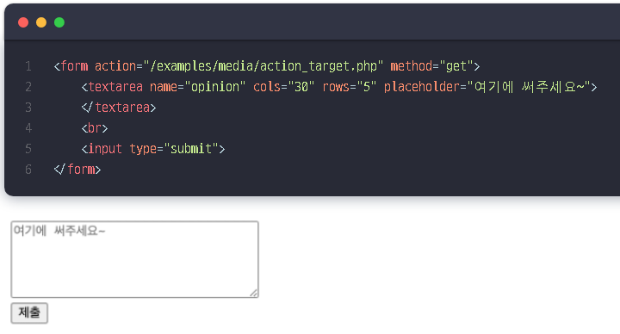
59 |  | disabled |  | 클릭조차도 안됨
60 |  | maxlength |  | 최대 문자 수 지정
61 |  | minlength |  | 최소 문자 수 지정
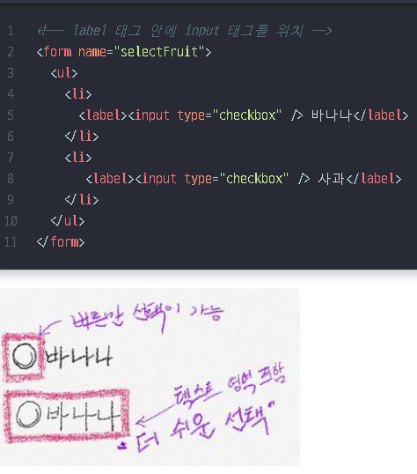
62
63 | label |  |  | input 태그를 제어하여 상태값을 변경하도록 도움 체크박스를 예로 들면, 클릭 영역이 단순 체크박스 영역에 국한된 것이 아니라 체크박스가 가리키는 툴팁영역에도 클릭시 input 태그가 함께 체크될 수 있음
64 |  | for |  | <label for="fruitItem">여기를 클릭</label> <input id="fruitItem" type="checkbox" /> label 태그 안의 영역을 클릭할 경우 for 속성이 지정된 fruititem 이라는 id 값을 찾음
65
66 | select |  |  | select form 생성 (드롭메뉴에서 선택을 할 수 있는 태그)
67 |  | name |  | select form 이름
68 |  | disabled |  | 콤보박스 비활성화
69 |  | size | 숫자 | 콤보박스 사이즈 설정
70 |  | multiple |  | 콤보박스 중복 선택 설정
71
72 | option |  |  | option 생성 (select form 드롭메뉴 속 선택가능한 항목)
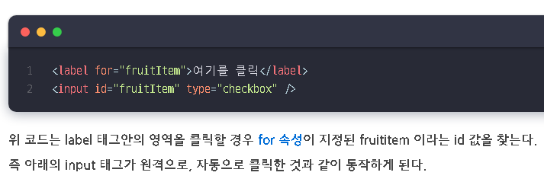
73 |  | value |  | <option>태그에서 사용하는 value 속성은 텍스트필드의 value 속성과 조금 다름 (텍스트 필드 value 속성에 값을 입력하면 기본값이 입력되지만 option태그의 경우 이 option이 선택된 경우 전송되는 값을 지정하는 것)
74 |  | disabled |  | 특정한 항목만 비활성화. (특정 항목 선택 금지시키기)
75 |  | hidden |  | 특정한 항목만 목록에서 안보이도록 하기
76
77 | optgroup |  |  | option 을 그룹화
78 |  | label |  | 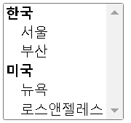 <optgroup label="한국"> <option value="seoul">서울</option> <option value="busan">부산</option> 콤보박스에 나오는 항목의 카테고리를 구분하여 보여줄 수 있음 label 속성에는 카테고리를 구분할 때 보여줄 text 작성
79
80
81 | datalist |  |  | select는 선택만 할 수 있는 반면 datalist는 리스트에서 어느 한가지를 선택하거나 키워드에 입력 할 수 있다.
82
83 | fieldset |  |  | 관련된 입력 양식들을 그룹화 할 때 사용 form 요소들을 보기 쉽게 그룹으로 묶어 줄 수 있다.
84 | legend |  |  | fieldset 태그 내에서 사용되야 하며 그룹화된 fieldset의 제목을 정의 (필수 옵션 X. 생략 가능)
85
86 | button |  |  | 버튼. form 요소 중 하나. 페이지에 버튼을 넣고 form을 전송하거나 reset 할 때 사용 <input type="button">해서 만들어도 됨. (<button>은 컨텐츠를 포함 할 수 있어 시각적인 효과를 줄 수 있음.)
87 |  | type | submit | form 제출 <button type="submit">전송</button>
88 |  | type | reset | form 리셋 <button type="reset">다시쓰기</button>
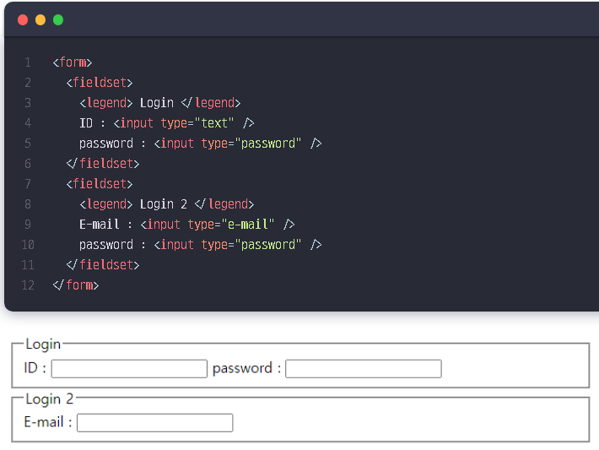
89 |  | button |  | 버튼의 형태만 만든다. 눌리거나 했을 때 다른 동작을 하려면 따로 함수를 연결해야 함
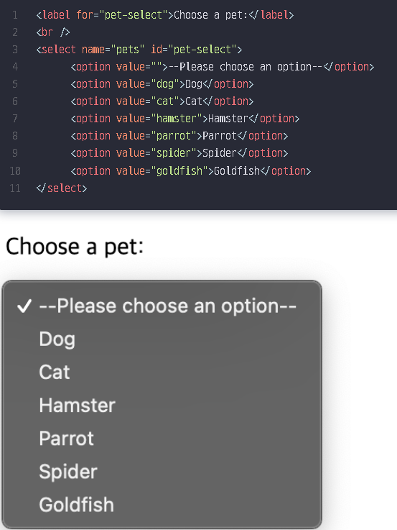
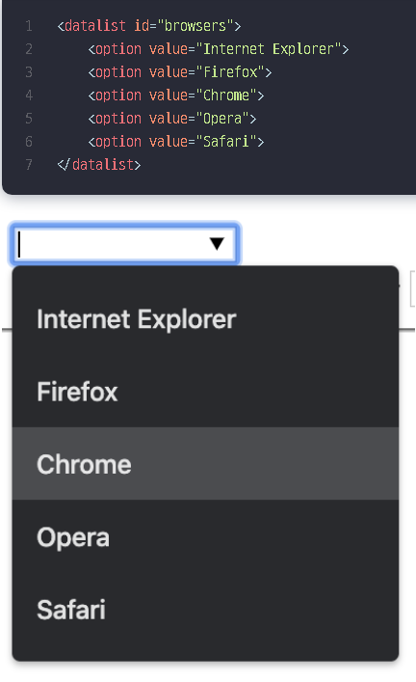
90
91
92
93
94
95
96
97
98
99
100

<button> vs <input> 1. <input> 태그는 종료태그 없이 type 속성 이용해 버튼에 글자나 이미지 넣지만, <button> 태그는 시작태그와 종료태그 사이에 글자나 이미지 넣음​ 2. 항상 <button> 태그의 type 속성을 명시해줘야 함. 왜냐하면, IE(=익스플로러) 경우 기본 타입이 button 이나, 타 브라우저 경우 기본 타입이 submit 이기 때문. 3. <form> 태그 안에서 버튼 만들 땐, 반드시 <input> 태그 이용해 버튼 만들어야 함. 왜냐하면, 타 브라우저가 <button>태그의 속성값을 전송하는 반면, IE는 시작태그와 종료태그 사이의 텍스트나 이미지 전송하기 때문.

